상품제안서
모두애 컬러인쇄 쿨토시와 항균가공 파우치 | 상품코드: F23038

 |  |  |  |  |  |  | 02-412-0044 | www.easy1.co.kr
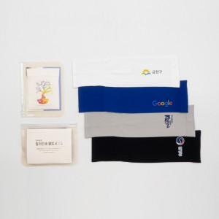

【상세/제작정보】 | 우수한 냄감성, 3D 무봉제로의 편안한 착용감, 원형보전의 신축성

【인쇄/포장옵션】 | 풀칼라 / 포장불가능

【공급단가】 | 수량 | 200~ | 500~ | 1,000~ | 3,000~ | 5,000~
*VAT별도 | 단가 | 3,180원 | 3,130원 | 3,060원 | 2,940원 | 2,810원

【상품 URL】 | https://dev.easy1.co.kr:443/src/goods_detail.php?gdno=23038

